Hoja1
FALLAS MÁS COMUNES DE MODULOS FOTOVOLTAICOS
TIPO DE FALLA | DESCRIPCIÓN | IMAGEN | IMAGEN TÉRMICA 1 | IMAGEN TÉRMICA 2
Puntos calientes (Hot Spots) | El hot spot o punto caliente es una de las anomalías presentadas con mayor frecuencia sobre los paneles y se caracteriza por elevados gradientes de temperatura sobre las celdas. Este fenómeno puede producirse por el sombreado accidental del panel, fracturas o decoloración del recubrimiento polimérico. (Alfaro Mejía, 2019). | 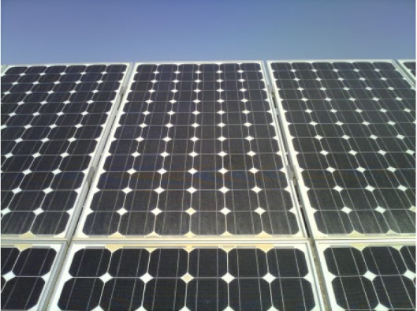 (Gallardo, Hernández, & Duque, 2019) | 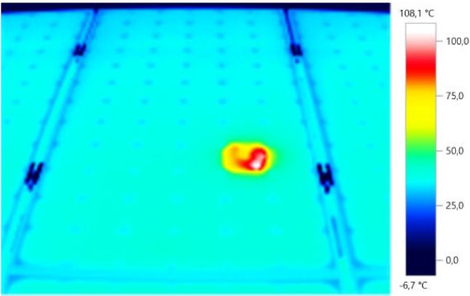 (Gallardo, Hernández, & Duque, 2019) | 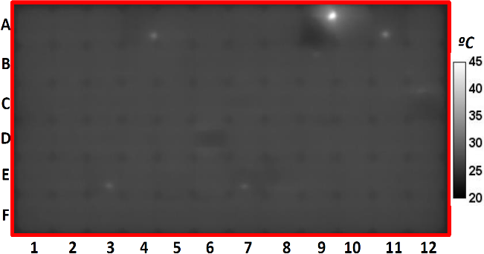 (Santos J., 2018).
Snails trails o senderos de caracoles | Un defecto de decoloración presentado en un panel de silicio es el llamado “sendero de caracol”. Este rastro de caracol que aparece como pequeñas líneas oscuras o decoloraciones parciales de las células en los módulos fotovoltaicos trae como consecuencia una pérdida de eficiencia energética. (Yang, Chang, & Wang, 2016). | 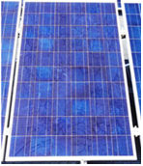 (Dolara, Leva, Manzolini, & Ogliari, 2014) | 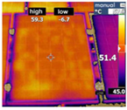 (Dolara, Leva, Manzolini, & Ogliari, 2014) | 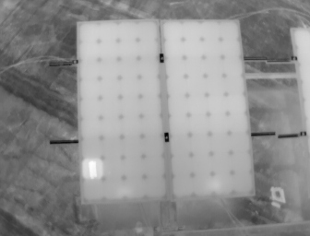 (Alfaro & Loaiza, 2019)
Rotura del panel | Puede ser causado por estrés mecánico o térmico sobre la celda durante la fabricación, transporte, instalación o por condiciones ambientales. El agrietamiento de las células presenta un grave riesgo para la confiabilidad a largo plazo de los paneles fotovoltaicos Si. Es posible que las grietas inicialmente no resulten en una pérdida de rendimiento, pero con el tiempo el rendimiento puede degradarse a medida que el panel experimenta tensiones en el campo. (Myeong, Young, Hae, Young, & Hyun, 2021) | 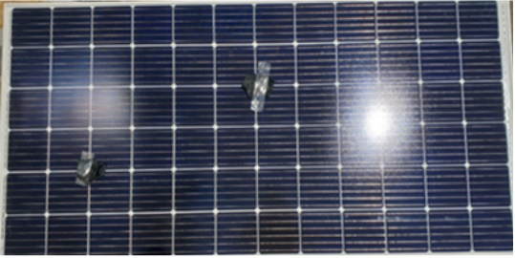 (Myeong, Young, Hae, Young, & Hyun, 2021) | 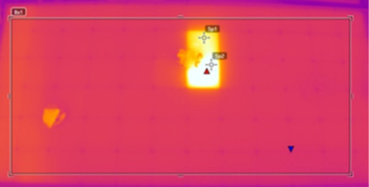 (Myeong, Young, Hae, Young, & Hyun, 2021) | 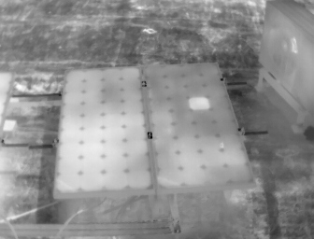 (Alfaro & Loaiza, 2019)

